Note
■ Business Flow

개인별 근로계획 신청
선택적근로계획조회

 | 사전조건 : | 월별 근로계획 데이터 생성
 | 사후조건 :

■ 사용자/권한
 | 인사담당 |  | R 권한

■ 특이사항

[가이드라인]
 | ※ Business Flow
 | -. 작성 설계문서에 포함되는 프로그램의 복잡성을 고려하여, 프로그램의 흐름도를 작성하여, 프로그램의 이해도를 높이기 위해 작성을 진행한다.
 | > 프로그램의 Screen이 3개이상일 경우, 프로그램의 사별, 플랜트별등 분기처리되는 Logic 존재 시 작성.
 | -. 본 프로그램의 전후 흐름을 파악하기 위한 비즈니스 사전 조건, 사후 조건 등을 서술형으로 기술하는 것도 가능하다.
 | ※ 사용자/권한
 | -. 사용자(액터)의 권한과 역할 설명한다.
 | ※ 특이사항
 | -. 특이사항 기술한다.

화면디자인
 | ■ UI화면 스케치

 |  | *기본화면

 |  |  |  |  | 명칭변경: 검색기준->조회구분

검색

2021-04-21
컬럼추가

 |  |  | 년차/호봉 | 직책

 | ■ 추가설명 (선택)
 |  | 1. 조회 버튼 클릭 시 검색조건에 해당되는 내역이 조회된다.

 |  | 2 목록의 선택박스를 선택 후 정산취소 버튼을 누르면 선택된 내역의 보상휴가가 정산취소된다.
 |  | - 프로젝트보상휴가, 별도보상휴가 테이블의 해당 내역의 정산년월이 초기화 된다.
 |  | - 보상휴가생성내역 중 정산취소 내역은 삭제된다.
 |  | 3. 목록의 선택박스를 선택 후 확정 버튼을 누르면 선택된 내역의 보상휴가가 최종 확정 된다.
 |  | - 확정 버튼 클릭 시 HOLI_CNT 테이블의 보상휴가발생갯수, 보상휴가잔여갯수가 업데이트 된다.
 |  | - 확정 버튼 클릭 시 보상휴가생성내역 테이블에 확정 여부가 업데이트 된다.
 |  | 4. 보상휴가발생갯수 = 보상휴가발생갯수 + 초과근로보상휴가갯수, 보상휴가잔여갯수 = 보상휴가잔여갯수 + 초과근로보상휴가갯수
 |  | 5. 확정 후에는 정산취소가 불가능하다.
 |  | - 정산취소 버튼을 누를 때 확정 대상이 포함되어 있으면 정산취소 불가능에 대해 alert
 |  | 6. 초과근로보상휴가시간 = 잔여초과근로보상휴가시간 + 발생초과근로보상휴가시간
 |  | 7. 총보상휴가 = 초과근로보상휴가+프로젝트보상휴가+별도보상휴가

[가이드라인]
 | ▶화면 디자인은 화면의 구조와 내용을 이해할 수 있도록 그리면된다. 모든 방법 가능하다. UI개발툴(XPlatform, ABAP 등)을 이용하여 그리거나, PPT, 워드, 손그림gif도 가능.
 |  | * 단, 손그림의 경우 화면 개발 후 화면덤프로 교체 필요함.
 | ▶화면사이즈를 명확히 해야하는 경우는 디자이너와 상의하여 화면크기를 미리 정의하여 위와 같이 눈금형태의 템플릿을 제공받아 사용한다.
 |  | *[R] readonly, default setting

ERD
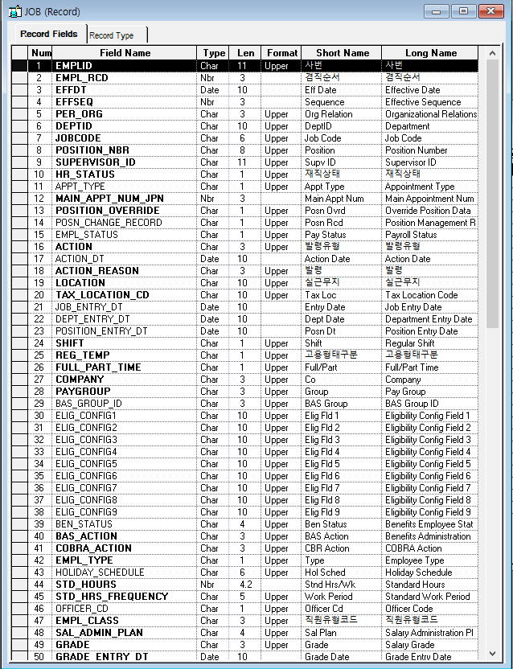
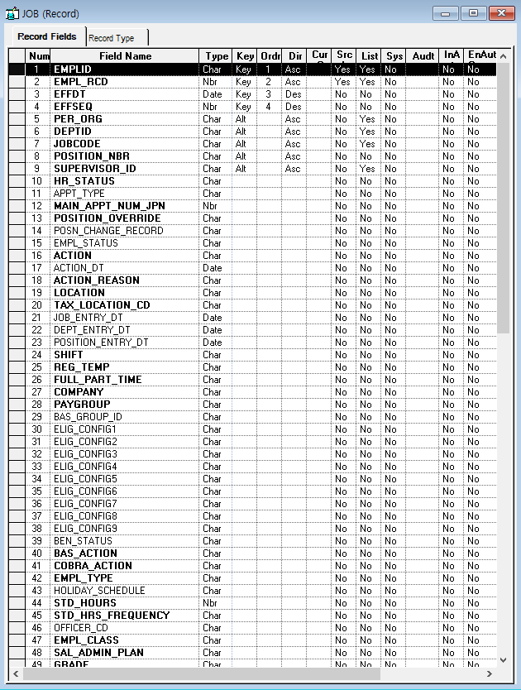
■ ERD (혹은 테이블 설명)

* 선택근로 신청 내역(RECORD)
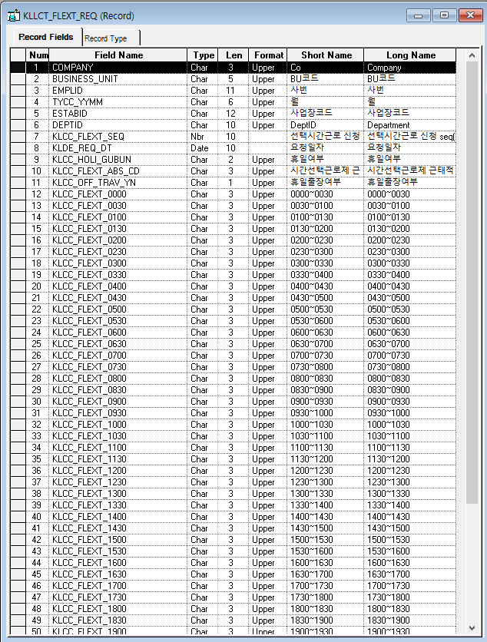
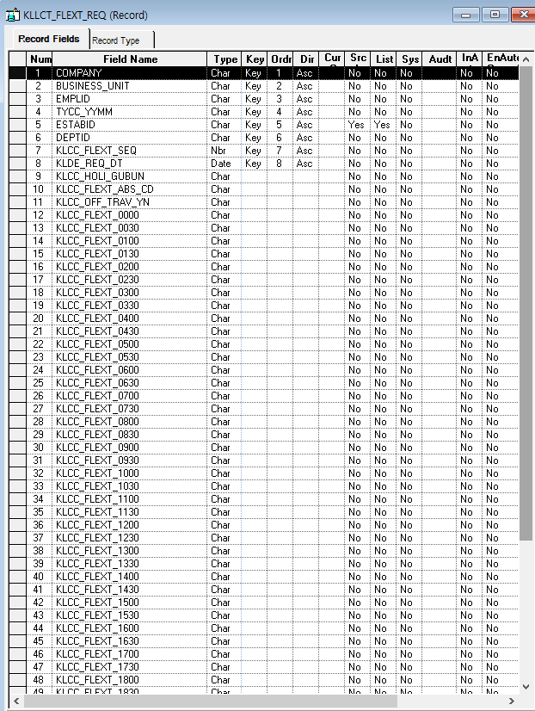

* 월별 근로계획(RECORD)
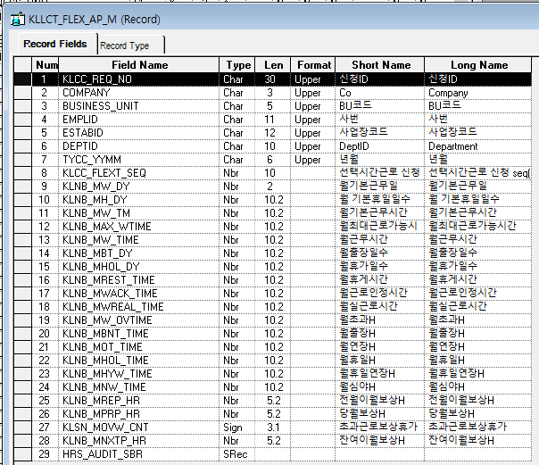
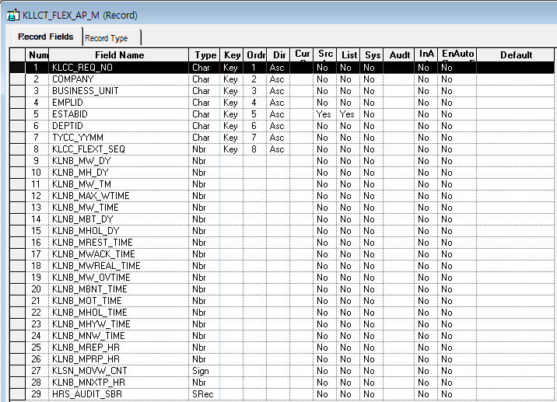

* 전자결재 Master Record
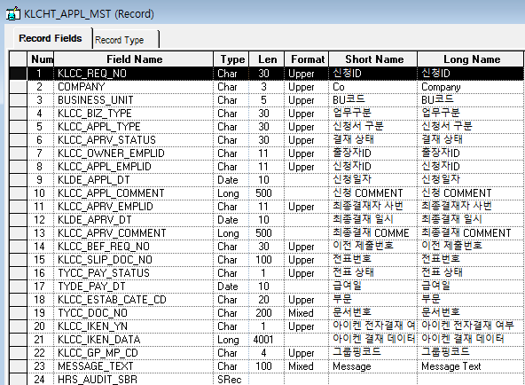
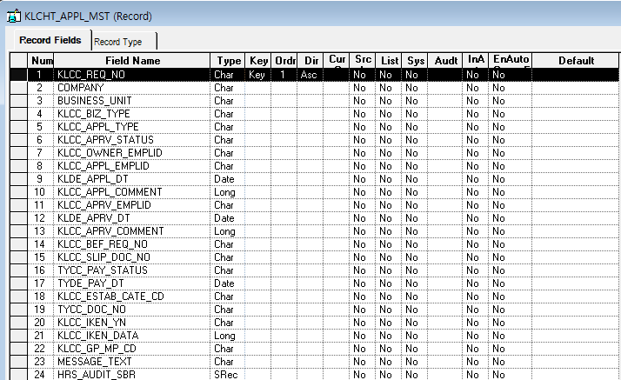

* 근로계획조회(RECORD) 다이나믹VIEW

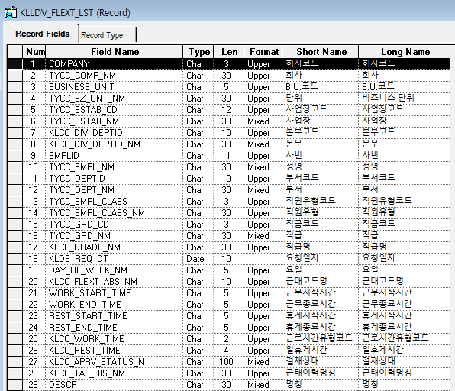
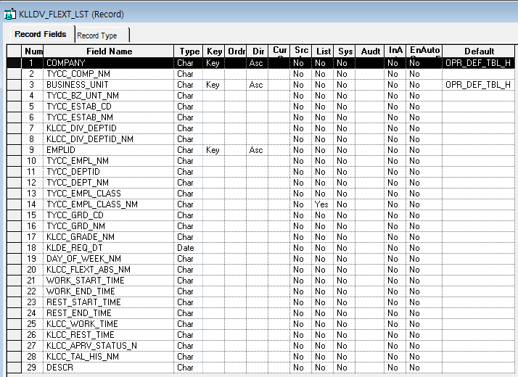

* 발령정보(RECORD)

Event 작성가이드
◈ 화면Control
 | ■ UI화면 요소 설명
 | Screen 영역 | Screen Object | 속성 | Default(초기화) | Default(초기화) | Default(초기화) | 필수 | 필수 | 필수 | Validation | Validation | Validation | Event
 |  |  |  | 본사 권한 | 매장 권한 | LoV | Master 조회 | Master 저장 | 상세조회 | Master 조회 | Master 저장 | 상세조회
1
 | Master 버튼 | 조회 | 버튼 | 활성 | 활성 |  |  |  |  |  |  |  | 클릭시 > [Master 조회logic]
 |  | 저장 | 버튼 | 활성 | 비활성 |  |  |  |  |  |  |  | 클릭시 > [Master 저장logic]
2
 | 상세 버튼 | 상세 조회 | 버튼 | 활성 | 비활성 |  |  |  |  |  |  |  | 클릭시 > [상세조회logic]

◈ logic
 | ■ 로직 설명
 | Logic명 | 처리방법 | 변경일 | 내용 |  |  |  | 메시지
 | Master 조회logic | 서버(CSI) |  | input : 재고DO
3
 |  |  |  | process : 재고DO 검색조건을 확인한다 검색 조건이 없으면 검색 조건을 넣으라는 메시지를 보내준다. 검색 조건이 있으면 검색 조건으로 재고 목록을 조회한다. data참조> [Master 조회] |  |  |  | [MSG(E)] MSG001 : 검색조건을 입력하세요.
 |  |  |  | exception :
 |  |  |  | output : List<재고DO>
 | Master 저장logic |  |  | input : 재고DO
 |  |  |  | process :
 |  |  |  | exception :
 |  |  |  | output : List<재고DO>
 | 상세조회logic | 서버 |  | input : 재고DO |  |  |  | [MSG(E)] MSG002 : ~~는 필수 입력입니다.
 |  |  |  | process :~~~~~~~~~~~~~~ data참조> [상세 조회 ]
 |  |  |  | exception :
 |  |  |  | output : List<재고DO>

◈ data
 | ■ Data 매핑 설명
 | 화면 |  | Xplatform |  | DB |  | calcuration
 | Screen Object |  | Dataset | 화면컬럼 ID | 테이블 | 칼럼 | Master 조회 | 상세조회
 | Master영역 | 부서코드 | dsCond | brndCd | ABCD | dept_cd
 |  | 부서명
 |  | 매장SEQ | dsCond | shopSeq | ABCD | shop_seq
 |  | 매장명
 |  | 매출액 From |  |  |  |  | [실판매가] 합계
 |  | 매출액 To | dsCond | mobileNo | ABCD | mobile_no
 | Grid영역 | Check
 |  | Status
 |  | 등록매장 | dsInfoList | regShopNo | ABCD | REG_SHOP_NO
 |  | 판매매장 | dsInfoList | saleShopNo | ABCD | SALE_SHOP_NO
 |  | 카드번호 | dsInfoList | cardNo | ABCD | CARD_NO
 |  | 고객번호 | dsInfoList | custNo | CUSTOMER | CUST_NO
 |  | 성명 | dsInfoList | custNo | CUSTOMER | CUST_NM

 | [가이드라인]
 | 1 : 화면Control의 Screen Object 중 event가 있다면(버튼/팝업) "필수", "Validation" 항목을 추가하고 내용을 작성한다.
 | 2: 화면Control의 Event 에서 [logic]을 작성하면 logic 탭에서 상세 내용을 기술한다.
 | 3: logic의 내용에서 [data참조]를 작성하면 data 탭에서 상세 내용을 기술한다.

화면디자인 원본
근무년월
검색기준

 | 회사 | BU | 사업장 | 본부 | 부서 | 사번 | 성명 | 직급 | 직원유형 | 일자 | 요일 | 근태코드 | 근무 시작시간 | 근무 종료시간 | 휴게 시작시간 | 휴게 종료시간 | 일 근로시간 | 일 휴게시간 | 결재상태 | 근태신청이력 | 비고
1 | ㈜코오롱 | 코오롱 | 본사(과천) | 경영관리실 | 경영관리실 | 2000012444 | 홍길동 | 5급 | 종합직 | 2019-06-19 | 수 | 휴가 | 0:00:00 | 0:00:00 | 0:00:00 | 0:00:00 |  |  | 저장중 | 연차휴가 | 신청 시 작성한 텍스트
 |  |  |  |  |  |  |  |  |  |  |  | 근무 | (시 : 분) | (시 : 분) | (시 : 분) | (시 : 분) |  |  | 결재상신 | 경조휴가
 |  |  |  |  |  |  |  |  |  |  |  | 출장 |  |  |  |  |  |  | 결재완료 | 출장
 |  |  |  |  |  |  |  |  |  |  |  | 경조 |  |  |  |  |  |  |  | …

